Worksheet
Изображение* | ID | Код | Артикул* | Название товара* | Цена, руб.* | Основной | Удаленный | В пути | 0 | Ваш заказ
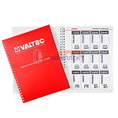 | 868507 | VLC-900424 | NVTPBC | Каталог «Сантехнические наклейки» | 1 170.00 руб. | 0 | 7 | 0 | шт |  | 0
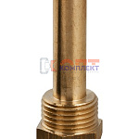 | 852601 | VLC-900127 | OR.551 | Погружная гильза 1/2" | 878.00 руб. | 0 | >10 | 0 | шт |  | 0
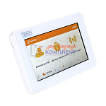 | 873887 | VLC-900518 | ST-M-8N | Контроллер для удаленного управления (TECH) | 56 688.00 руб. | 0 | 7 | 0 | шт |  | 0
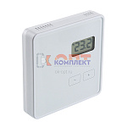 | 873795 | VLC-900505 | ST-R-8 B | Терморегулятор комнатный беспроводной (TECH) | 7 886.00 руб. | 0 | >50 | 0 | шт |  | 0
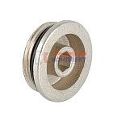 | 819388 | VLC-812010 | VT.0600.0.06 | Пробка для коллектора 1" (50 /400шт) | 337.00 руб. | 3 | >100 | 0 | шт |  | 0
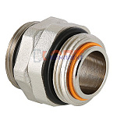 | 819389 | VLC-812011 | VT.0606.0.06 | Сдвоенный ниппель, 1"x1" (20 /160шт) | 1 285.00 руб. | 0 | >500 | 0 | шт |  | 0
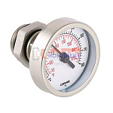 | 819391 | VLC-812013 | VT.0617.0.0 | Термометр погружной 1/2" (20 /160шт) | 2 226.00 руб. | 0 | 0 | 0 | шт |  | 0
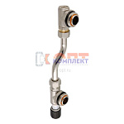 | 819392 | VLC-812014 | VT.0666.0.0 | Байпас тупиковый 200 мм (4 /32шт) | 6 568.00 руб. | 0 | >25 | 0 | шт |  | 0
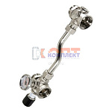 | 819393 | VLC-812015 | VT.0667T.0.0 | Байпас проходной 200 мм, (2 /16шт) | 9 324.00 руб. | 0 | >25 | 0 | шт |  | 0
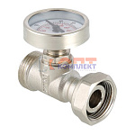 | 819394 | VLC-812016 | VT.4615.0.0 | Тройник с термометром Евроконус (10 /80шт) | 2 331.00 руб. | 0 | 0 | 0 | шт |  | 0
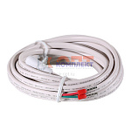 | 819397 | VLC-812019 | VT.AC501.0.0 | Датчик температуры пола (50шт) | 487.00 руб. | 0 | >50 | 0 | шт |  | 0
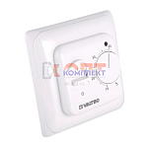 | 819398 | VLC-812020 | VT.AC602.0.0 | Термостат комнатный, с датчиком температуры пола (НЗ сервоприводы) (16шт) | 2 093.00 руб. | 4 | >100 | 0 | шт |  | 0
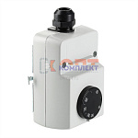 | 819396 | VLC-812018 | VT.AC614.0.0 | Термостат регулируемый с накладным датчиком (10шт) | 3 947.00 руб. | 0 | >25 | 0 | шт |  | 0
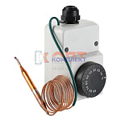 | 819395 | VLC-812017 | VT.AC616I.0.0 | Термостат регулируемый с выносным датчиком (10шт) | 9 315.00 руб. | 0 | 0 | 0 | шт |  | 0
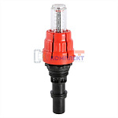 | 819379 | VLC-812001 | VT.AC674 | Настроечный клапан с расходомером, коллекторный, встраиваемый (для VTc.596 и 586) | 1 375.00 руб. | 0 | 0 | 0 | шт |  | 0
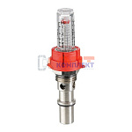 | 819380 | VLC-812002 | VT.AC674.V.0 | Настроечный клапан с расходомером, коллекторный, встраиваемый (для VTc.589) (8 /80шт) | 539.00 руб. | 0 | 0 | 0 | шт |  | 0
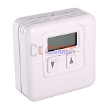 | 819399 | VLC-812021 | VT.AC701.0.0 | Электронный комнатный термостат накладной (30шт) | 6 504.00 руб. | 0 | >25 | 0 | шт |  | 0
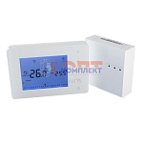 | 819400 | VLC-812022 | VT.AC707.0.0 | Хронотермостат электронный комнатный БЕСПРОВОДНОЙ накладной (питание от батареек) (12шт) | 8 536.00 руб. | 0 | >50 | 0 | шт |  | 0
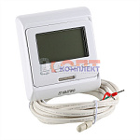 | 819401 | VLC-812023 | VT.AC709.0.0 | Хронотермостат электр. комнатный с датчиком температуры пола (НЗ и НО сервоприводы, 24-220В) (16шт) | 3 465.00 руб. | 9 | 0 | 0 | шт |  | 0
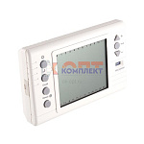 | 819402 | VLC-812024 | VT.AC710.0.0 | Хронотермостат электронный накладной с питанием от батареек (20шт) | 12 671.00 руб. | 0 | >10 | 0 | шт |  | 0
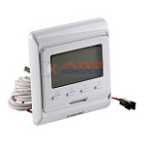 | 819403 | VLC-812025 | VT.AC711.0.0 | Хронотермостат электронный комнатный ДВУХКОНТУРНЫЙ | 4 908.00 руб. | 0 | 0 | 0 | шт |  | 0
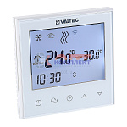 | 868502 | VLC-900419 | VT.AC713.0.0 | Хронотермостат электронный комнатный ДВУХКОНТУРНЫЙ с Wi-Fi | 8 383.00 руб. | 0 | >100 | 0 | шт |  | 0
 | 834803 | VLC-999107 | VT.AC712.0.0 | Хронотермостат электронный комнатный с Wi-Fi | 6 360.00 руб. | 0 | >100 | 0 | шт |  | 0
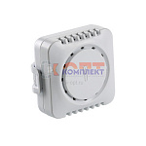 | 834807 | VLC-999111 | VT.C.MINI.0 | Датчик температуры комнатный беспроводной | 5 587.00 руб. | 0 | >10 | 0 | шт |  | 0
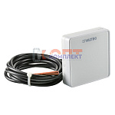 | 834804 | VLC-999108 | VT.C8.F.0 | Датчик температуры пола комнатный беспроводной | 8 094.00 руб. | 0 | >25 | 0 | шт |  | 0
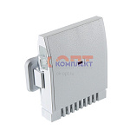 | 834806 | VLC-999110 | VT.C8.ZR.0 | Датчик температуры наружного воздуха беспроводной | 5 215.00 руб. | 0 | 10 | 0 | шт |  | 0
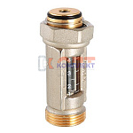 | 819406 | VLC-812028 | VT.FLC15.0.0 | Расходомер 1-4 л/мин (евроконус) (20 /160шт) | 1 523.00 руб. | 4 | 0 | 0 | шт |  | 0
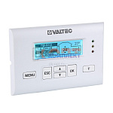 | 834812 | VLC-999117 | VT.K300.0.0 | Универсальный контроллер для смесительных узлов | 19 506.00 руб. | 0 | 6 | 0 | шт |  | 0
 | 834813 | VLC-999118 | VT.K300.W.0 | Универсальный контроллер с Wi-Fi, для смесительных узлов | 21 481.00 руб. | 0 | >10 | 0 | шт |  | 0
 | 834805 | VLC-999109 | VT.R8.B.0 | Терморегулятор комнатный беспроводной | 7 886.00 руб. | 0 | 0 | 0 | шт |  | 0
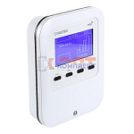 | 834811 | VLC-999115 | VT.ST.WIFI.RS.0 | Интернет модуль для беспроводного зонального контроллера | 41 950.00 руб. | 0 | 4 | 0 | шт |  | 0
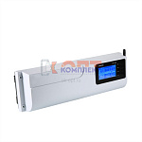 | 834808 | VLC-999112 | VT.STL.8E.0 | Беспроводной зональный контроллер | 42 158.00 руб. | 0 | 0 | 0 | шт |  | 0
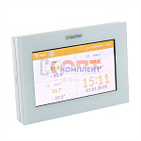 | 834809 | VLC-999113 | VT.STM.8E.0 | Контроллер для удаленного управления | 56 688.00 руб. | 0 | 5 | 0 | шт |  | 0
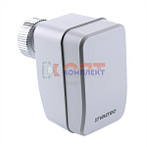 | 834810 | VLC-999114 | VT.STT.868.0 | Беспроводной электропривод радиаторного клапана | 19 161.00 руб. | 0 | >25 | 0 | шт |  | 0
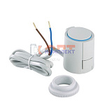 | 819381 | VLC-812003 | VT.TE3040.0.220 | Электротерм-ий серв-од, питание 220 В (норм. ЗАКР.) (100шт) | 5 675.00 руб. | 1 | >100 | 0 | шт |  | 0
 | 819382 | VLC-812004 | VT.TE3041.0.024 | Электротерм-ий серв-од, питание 24 В (норм. ЗАКР.) (70шт) | 5 859.00 руб. | 0 | 7 | 0 | шт |  | 0
 | 819383 | VLC-812005 | VT.TE3040.A.220 | Электротерм-ий серв-вод, питание 220 В, (норм.ОТКР.) (70шт) | 5 817.00 руб. | 0 | >100 | 0 | шт |  | 0
 | 819384 | VLC-812006 | VT.TE3041.A.024 | Электротерм-ий серв-вод, питание 24 В, (норм. ОТКР.) (70шт) | 6 143.00 руб. | 0 | >25 | 0 | шт |  | 0
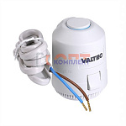 | 836328 | VLC-900411 | VT.TE3043.0.220 | Электротермический двухпозиционный сервопривод, норм. ЗАКР., питание 220 В (м) | 1 902.00 руб. | >50 | >1000 | 0 | шт |  | 0
 | 836329 | VLC-900412 | VT.TE3043.0.024 | Электротермический двухпозиционный сервопривод, норм. ЗАКР., питание 24 В (м) | 1 902.00 руб. | 0 | >100 | 0 | шт |  | 0
 | 836330 | VLC-900413 | VT.TE3043.A.220 | Электротермический двухпозиционный сервопривод, норм. ОТКР., питание 220 В (м) | 1 997.00 руб. | 0 | >1000 | 0 | шт |  | 0
 | 836331 | VLC-900414 | VT.TE3043.A.024 | Электротермический двухпозиционный сервопривод, норм. ОТКР., питание 24 В (м) | 1 997.00 руб. | 0 | >50 | 0 | шт |  | 0
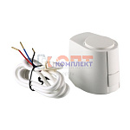 | 819350 | VLC-813007 | VT.TE3061.0.024 | Электротермический аналоговый сервопривод, питание 24 В, упр.напр. 0-10 В | 12 466.00 руб. | 0 | >50 | 0 | шт |  | 0
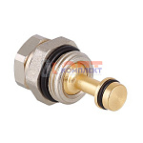 | 819404 | VLC-812026 | VT.VDC31.N.0 | Регулировочный клапан для коллекторных блоков (50 /400шт) | 1 033.00 руб. | 0 | >50 | 0 | шт |  | 0
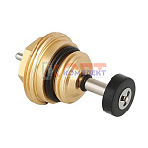 | 819405 | VLC-812027 | VT.VTC30.N.0 | Запорный клапан для коллекторных блоков (50 /400шт) | 1 220.00 руб. | 0 | >25 | 0 | шт |  | 0
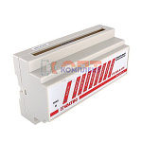 | 819407 | VLC-812029 | VT.ZC8.0.24 | Зональный коммуникатор 8 каналов, 24В | 6 733.00 руб. | 0 | >10 | 0 | шт |  | 0
 | 819408 | VLC-812030 | VT.ZC8.0.220 | Зональный коммуникатор 8 каналов, 220В | 7 135.00 руб. | 1 | >50 | 0 | шт |  | 0
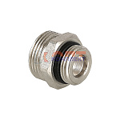 | 820240 | VLC-721135 | VTr.580.NE.040E | Ниппель переходной 1/2" х евроконус нар.-нар. (10 /250шт) | 148.00 руб. | >25 | >1000 | 0 | шт |  | 0
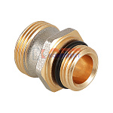 | 820239 | VLC-721134 | VTr.580.NEI.040E | Ниппель для коллекторного блока 586, под расходомер, 1/2" х евроконус нар.-нар. (50 /400шт) | 509.00 руб. | 7 | >50 | 0 | шт |  | 0

